Table 1

Ministère de la Transition écologique et solidaire
Direction générale de l’Aviation civile
Direction du Transport aérien Sous-direction des études, des statistiques et de la prospective Bureau de l’observation du marché | BULLETIN STATISTIQUE TRAFIC AÉRIEN COMMERCIAL ANNÉE 2018
www.ecologique-solidaire.gouv.fr
MINISTÈRE DE LA TRANSITION ÉCOLOGIQUE ET SOLIDAIRE
Direction générale de l’Aviation civile
Direction du Transport aérien
Sous-direction des études, des statistiques et de la prospective
Bureau de l’observation du marché
BULLETIN STATISTIQUE TRAFIC AERIEN COMMERCIAL ANNÉE 2018
Édition avril 2019
50, rue Henry Farman 75720 Paris cedex 15 Tél : 01 58 09 43 21

TABLE DES MATIERES
TABLE DES MATIERES 2 INTRODUCTION 3 Avertissement / Note méthodologique 3 DEFINITIONS 4 1 FLUX DE TRAFIC 5 1 .1 Synthèses 5 1.1.1 Synthèses globales 5 1.1.2 Répartition du trafic France - International (par continent OACI) 5 1.1.3 Répartition du trafic France - International : UE et EEE 5 1.2 Trafic Intérieur 6 1.2.1 Métropole : liaisons radiales 6 1.2.2 Métropole : liaisons transversales 7 1.2.3 Liaisons Métropole - Outre-Mer 9 1.2.4 Outre-Mer : liaisons intérieures 10 1.3 Trafic International 11 1.3.1 Liaisons Métropole – International (par Continent OACI) 11 1.3.2 Liaisons Outre-Mer – International (par Continent OACI) 14 2 AEROPORTS

Encart cartographique en partie centrale du document : i Liaisons radiales et transversales (Métropole) ii Trafic de passagers et évolution des aéroports français (Métropole et Outre-Mer) iii Trafic de passagers avec l’Europe (volume et évolution) iv Trafic à l’international (volume et évolution)
INTRODUCTION
Le Bulletin statistique de la Direction générale de l'aviation civile (DGAC) est élaboré à partir des informations de trafic commercial provenant des aéroports français et fournies par les transporteurs aériens. Il regroupe un ensemble de statistiques essentielles pour la connaissance du transport aérien en France. L’édition du bulletin repose sur la fourniture de données vol à vol par les aéroports français. Ces données sont harmonisées, puis analysées par numéro de vol. Des corrections nécessaires sont ensuite apportées en concertation avec les services aéroportuaires et/ou les services de l’aviation civile qui communiquent les résultats de trafic. Le bulletin comprend trois chapitres : - le premier présente les résultats de trafic par liaison ; - le deuxième présente le trafic des aéroports ; - le troisième présente le trafic des transporteurs. Les informations du bulletin sont disponibles sur le site internet du ministère : https://www.ecologique-solidaire.gouv.fr/statistiques-du-trafic-aerien Il existe des résultats plus détaillés que ceux publiés dans ce bulletin, disponibles sous certaines conditions sur demande au Bureau de l’observation du marché (SDE2) de la Sous-direction des études, des statistiques et de la prospective (DGAC/DTA/SDE). 50, rue Henry Farman 75720 PARIS Cedex 15 Adresse électronique : dta-stat.bf@aviation-civile.gouv.fr
Avertissement / Note méthodologique
Les données fournies dans ce recueil concernent à titre principal les mouvements commerciaux. Selon la définition retenue ici, ce sont les vols effectués à titre onéreux par un aéronef civil, à destination ou en provenance d’un autre aéroport). Les tableaux sont établis par traitement des formulaires de trafic transmis en application de l’arrêté du 9 février 2012 relatif à la communication de données d’ordre statistique par les transporteurs aériens et les exploitants d’aérodromes. Les données concernent le trafic au départ ou à destination de la France (Métropole et Outre-Mer). La totalité du trafic sur l’aéroport binational de Bâle/Mulhouse est prise en compte. Le trafic est affecté en s’appuyant sur le numéro de vol de l’exploitant commercial et ne rend pas compte des flux origine/destination lorsqu’il y a une correspondance avec changement de numéro de vol au cours du trajet. Exemples : • un voyageur Paris-Nouméa avec correspondance à Tokyo est décompté comme un passager international Paris- Tokyo puis comme un passager international Tokyo-Nouméa ; • un voyageur Toulouse-New York avec correspondance à Paris est décompté comme un passager intérieur Toulouse-Paris puis comme un passager international Paris-New York ; • un voyageur Paris-La Réunion avec escale à Marseille sans changement de numéro de vol est décompté comme un passager Paris-La Réunion et comme un passager en transit à Marseille. Les trafics aéroportuaires sont évalués en passagers locaux (départ et arrivée) ou en passagers totaux (incluant les passagers transits comptés une seule fois). Les flux (ville à ville, pays à pays, etc.) sont évalués sans doubles comptes. Ainsi, pour les vols intérieurs France ne sont décomptés que les passagers/fret/poste au départ dans chaque sens. Les faisceaux par région OACI sont établis hors contribution France (Métropole et Outre-Mer). Les données des liaisons internationales sont
DEFINITIONS
Desserte : Liaison assurée par un vol (un même vol pouvant assurer plusieurs dessertes lorsqu’il est multi-escales) EEE : Espace Economique Européen (Union Européenne, Islande, Norvège et Liechtenstein) Escale : Aérodrome desservi depuis un aérodrome source (provenance pour une arrivée, destination pour un départ) Etape : Trajet entre deux escales consécutives Faisceau : Groupe de lignes appartenant à un même secteur géographique Liaisons radiales : Liaisons aériennes entre Paris-CDG ou Paris-Orly et les autres aérodromes métropolitains Liaisons transversales : Liaisons entre aérodromes métropolitains hors Paris-CDG et Paris-Orly Mouvement d’appareil : Atterrissage ou décollage Outre-Mer : Départements d’Outre-Mer (Guadeloupe, Guyane, Martinique, La Réunion et Mayotte) Collectivités d’Outre-Mer (Nouvelle-Calédonie, Polynésie française, Saint- Barthélemy, Saint-Martin, Saint-Pierre-et-Miquelon, Wallis-et-Futuna) Passagers (ou pax) : Passagers des vols commerciaux uniquement Passagers en transit : Au regard d’un aérodrome et sur un même numéro de vol, passagers originaires d’une escale antérieure et à destination d’une escale ultérieure Passagers locaux : Passagers au départ ou à l’arrivée sur un aérodrome, hors transit Passagers réguliers : Passagers d’un vol régulier tel que défini par le règlement (CE) n°1008/2008 Passagers totaux : Passagers locaux + passagers transit comptés une seule fois PKT : Passager Kilomètre Transporté = nombre de passagers x distance parcourue TKT : Ton

Abréviations
n.s. : Donnée(s) non significative(s) n.c. : Donnée(s) non connue(s) Mrd : Milliard(s) Mio : Million(s)
1. FLUX DE TRAFIC 1.1 Synthèses

Table 3
1.2TraficIntérieur
1.2.1Métropole:liaisonsradiales
Trafic2018villeàville(dansles2sens) |  | Pax | Evol. 2018/2017 | dontpaxréguliers | Fret&Poste (t)(*) | Dessertes
PARIS | TOULOUSE | 3188196 | -1.9% | 3187583 | 10877 | 23422
PARIS | NICE | 3119857 | 1.3% | 3112629 | 2025 | 20959
PARIS | MARSEILLE | 1617955 | -0.9% | 1617821 | 26944 | 13867
PARIS | BORDEAUX | 1256417 | -17.3% | 1255449 | 8937 | 10412
PARIS | MONTPELLIER | 930497 | -1.2% | 930441 | 6760 | 8681
PARIS | BIARRITZ | 697004 | -2.9% | 696156 | 0 | 6005
PARIS | LYON | 639439 | -5.3% | 638654 | 9428 | 6533
PARIS | AJACCIO | 580878 | 0.3% | 571308 | 168 | 4252
PARIS | BREST | 540066 | 1.3% | 539721 | 1437 | 5922
PARIS | NANTES | 494074 | -4.4% | 493208 | 118 | 5058
PARIS | BASTIA | 492176 | 2.5% | 491314 | 167 | 3720
PARIS | PAU | 480708 | -0.4% | 480393 | 0 | 5513
PARIS | TOULON | 435600 | 14.7% | 435014 | 3 | 4799
PARIS | CLERMONT-FERRAND | 290429 | 5.0% | 290422 | 12 | 4746
PARIS | BALE/MULHOUSE | 254926 | -0.2% | 254922 | 11537 | 4495
PARIS | PERPIGNAN | 250274 | 7.5% | 249573 | 0 | 2768
PARIS | FIGARI | 244019 | -0.5% | 243761 | 0 | 1769
PARIS | CALVI | 155725 | -0.2% | 155720 | 0 | 1320
PARIS | RENNES | 145024 | 10.1% | 144920 | 800 | 2420
PARIS | TARBES/LOURDES | 144168 | 3.1% | 143691 | 0 | 1965
PARIS | LORIENT | 76008 | -13.2% | 76008 | 0 | 1553
PARIS | QUIMPER | 68112 | -6.6% | 68021 | 0 | 1607
PARIS | RODEZ | 52852 | 6.5% | 52852 | 0 | 1706
PARIS | BRIVE | 46341 | 5.7% | 46209 | 0 | 1478
PARIS | CASTRES | 42068 | -4.1% | 41948 | 0 | 1341
PARIS | AURILLAC | 32382 | 2.9% | 32382 | 0 | 962
PARIS | AGEN | 30985 | -16.3% | 27480 | 0 | 1298
PARIS | LAROCHELLE | 19312 | n.s. | 19311 | 0 | 437
PARIS | LIMOGES | 7322 | 10.7% | 7169 | 3 | 931
PARIS | LEPUY-EN-VELAY | 6462 | 2.3% | 6457 | 0 | 860
AUTRES(<5000pax) |  | 5500 | n.s. | 4836 | 50 | 863
TOTAL |  | 16344776 | -1.7% | 16315373 | 79266 | 151662
(*)Lesdonnéesfretetpostesontestimées

Table 9
* Amérique
Pays 2018 |  |  |  | Pax | Evol. 2018/2017 | dt pax réguliers | Fret & P. (t) (*) | dt F & P départ (t) (*) |  | Dessertes
Argentine |  |  |  | 194 775 | 12.0% | 194 264 | 4 753 | 1 883 |  | 711
Bahamas |  |  |  | 13 502 | -21.3% | 13 124 | 1 | 1 |  | 86
Brésil |  |  |  | 959 704 | 12.3% | 957 922 | 47 010 | 25 219 |  | 3 374
Canada |  |  |  | 2 502 905 | 10.7% | 2 471 515 | 44 852 | 27 761 |  | 8 836
Chili |  |  |  | 236 267 | -2.0% | 236 267 | 5 065 | 2 021 |  | 720
Colombie |  |  |  | 167 061 | 4.6% | 167 059 | 3 995 | 3 482 |  | 722
Costa Rica |  |  |  | 93 189 | 111.4% | 93 189 | 1 260 | 803 |  | 277
Cuba |  |  |  | 497 702 | -7.4% | 487 630 | 3 482 | 2 608 |  | 1 554
Dominicaine (Rép.) |  |  |  | 459 892 | -0.6% | 458 725 | 7 084 | 1 754 |  | 1 642
Etats-Unis |  |  |  | 8 300 130 | 8.9% | 8 173 486 | 420 755 | 258 932 |  | 40 146
Haïti |  |  |  | 43 537 | -1.9% | 43 537 | 141 | 47 |  | 205
Mexique |  |  |  | 699 037 | 4.8% | 696 486 | 34 418 | 22 154 |  | 2 396
Panama |  |  |  | 161 422 | -0.2% | 161 422 | 3 926 | 1 973 |  | 617
Pays-Bas (ex Antilles néerl.) |  |  |  | 80 198 | -46.5% | 79 141 | 2 116 | 2 054 |  | 399
Pérou |  |  |  | 164 546 | 0.2% | 164 544 | 3 645 | 1 387 |  | 455
Venezuela |  |  |  | 87 571 | -8.5% | 87 505 | 1 504 | 1 500 |  | 563
Autres (< 5 000 pax) |  |  |  | 983 | n.s. | 0 | 114 | 114 |  | 126
TOTAL |  |  |  | 14 662 421 | 7.2% | 14 485 816 | 584 122 | 353 694 |  | 62 829
* Asie
Pays 2018 |  |  |  | Pax | Evol. 2018/2017 | dt pax réguliers | Fret & P. (t) (*) | dt F & P départ (t) (*) |  | Dessertes
Arabie Saoudite |  |  |  | 352 121 | 11.7% | 347 680 | 21 871 | 12 173 |  | 2 193
Bahreïn |  |  |  | 60 979 | 5.3% | 60 911 | 671 | 228 |  | 751
Chine |  |  |  | 2 142 532 | 6.2% | 2 142 270 | 168 960 | 89 224 |  | 9 599
Corée du Sud |  |  |  | 665 454 | 6.5% | 661 680 | 49 289 | 25 317 |  | 2 626
Emirats Arabes Unis |  |  |  | 2 078 552 | 6.1% | 2 066 632 | 144 761 | 61 355 |  | 6 845
Hong Kong (Chine) |  |  |  | 474 795 | -1.5% | 474 434 | 66 606 | 35 330 |  | 2 250
Inde |  |  |  | 937 120 | 13.2% | 936 849 | 85 496 | 46 691 |  | 5 320
Iran |  |  |  | 133 867 | -8.2% | 133 797 | 2 274 | 1 537 |  | 774
Israël |  |  |  | 1 465 360 | 11.6% | 1 422 593 | 13 546 | 6 610 |  | 9 312
Japon |  |  |  | 1 050 038 | 4.7% | 1 047 807 | 89 689 | 36 111 |  | 4 730
Jordanie |  |  |  | 166 734 | 6.3% | 165 578 | 1 761 | 1 078 |  | 1 424
Koweït |  |  |  | 72 170 | 20.6% | 71 901 | 4 141 | 2 476 |  | 581
Liban |  |  |  | 661 964 | 11.6% | 657 930 | 13 545 | 10 201 |  | 3 641
Maldives |  |  |  | 27 627 | n.s. | 27 427 | 264 | 68 |  | 147
Oman |  |  |  | 167 493 | 5.4% | 167 438 | 15 935 | 8 570 |  | 744
Pakistan |  |  |  | 47 376 | 7.5% | 47 251 | 1 952 | 1 196 |  | 390
Qatar |  |  |  | 745 317 | 1.0% | 744 337 | 51 119 | 28 680 |  | 3 303
Singapour |  |  |  | 427 095 | -1.5% | 427 001 | 27 998 | 12 928 |  | 1 583
Taiwan |  |  |  | 256 650 | 39.6% | 256 644 | 24 181 | 10 596 |  | 933
Thaïlande |  |  |  | 501 874 | -1.9% | 501 846 | 16 153 | 7 741 |  | 1 341
Viet Nam |  |  |  | 367 579 | -0.1% | 367 477 | 24 719 | 11 190 |  | 1 352
Autres (< 5 000 pax) |  |  |  | 201 | n.s. | 0 | 689 | 599 |  | 46
TOTAL |  |  |  | 12 802 898 | 6.7% | 12 729 483 | 825 621 | 409 900 |  | 59 885
Métropole : liaisons radiales

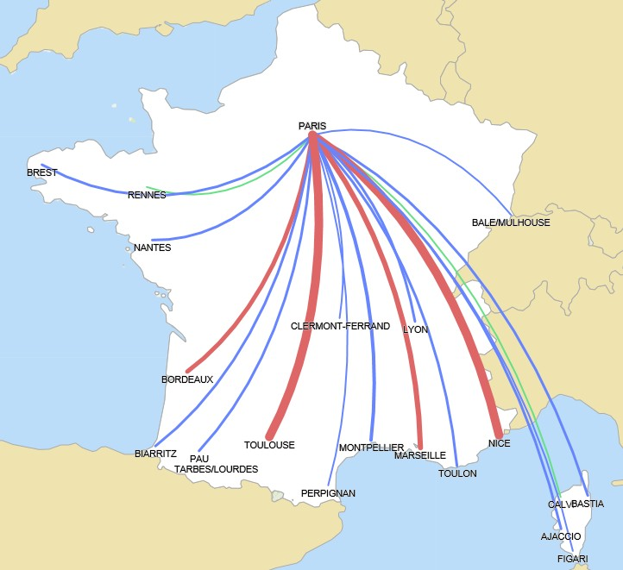
Métropole : liaisons transversales

 |  |  | 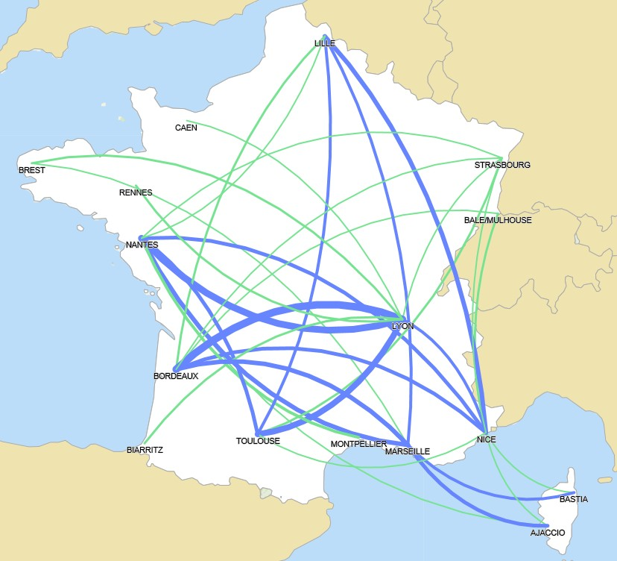
 |  |  |  |  |  |  |  |  | 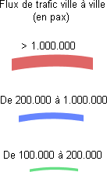
Principaux aéroports français : trafic de passagers et évolution Métropole
Outre-Mer

Saint-Pierre & Miquelon

Polynésie française

Mayotte
Antilles Wallis & Futuna

La Réunion
Guyane Nouvelle Calédonie

 | 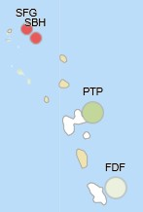

 |  |  |  |  |  | 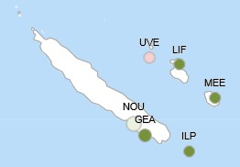

 | 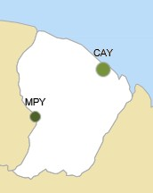

 | 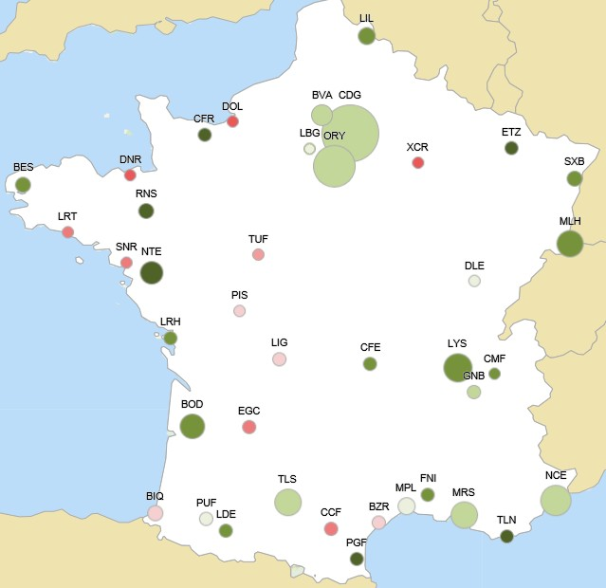
Volume du trafic de passagers des aéroports français avec l’Europe

Evolution du trafic de passagers des aéroports français avec l’Europe

 |  |  | 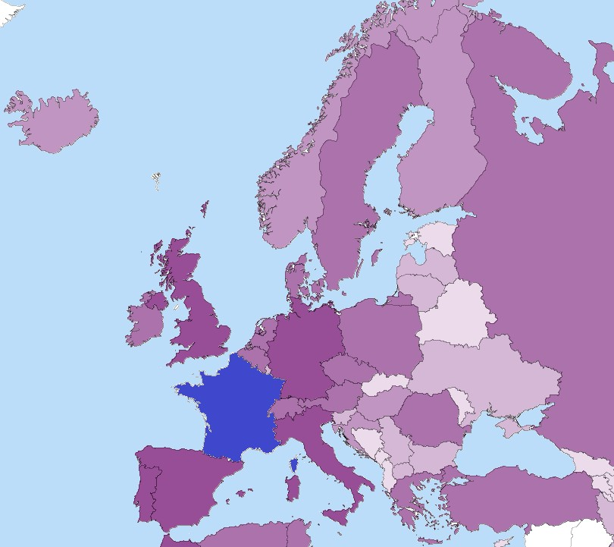

 |  |  | 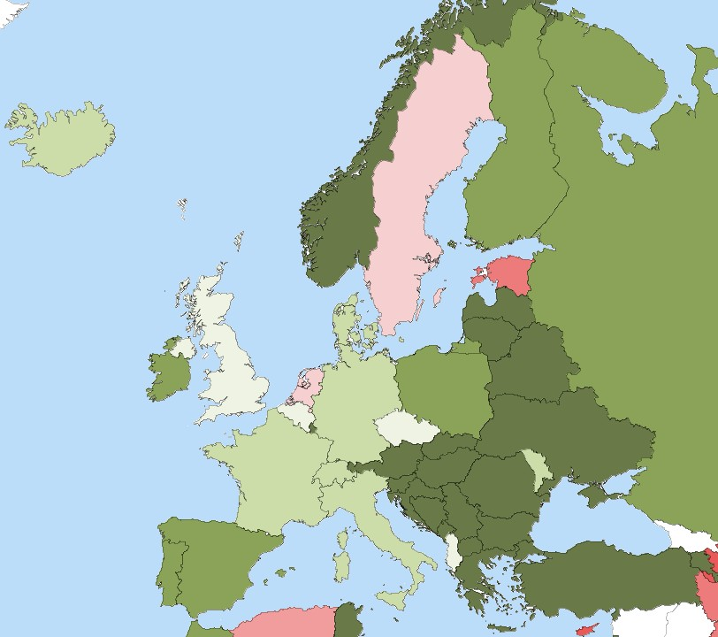
Volume du trafic de passagers des aéroports français à l’international

Evolution du trafic de passagers des aéroports français à l’international

 |  | 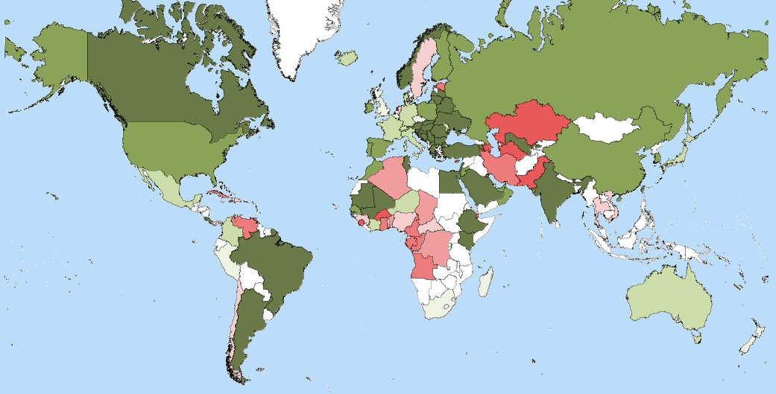
 |  | 